Questão_01
Assinale um X na alternativa correta:

1) Na ilustração abaixo, qual é a célula ativa?

 | A1
 | A3
x | B1
 | NENHUMA CÉLULA ESTÁ ATIVA

2) Qual a finalidade do botão mostrado na ilustração abaixo:

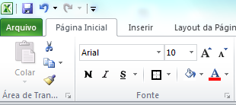

x | SALVAR A PLANILHA
 | APAGAR RAPIDAMENTE O CONTEÚDO
 | ABRIR OPÇÃO DO EXCEL
 | EDITAR O TEXTO

Questão_06
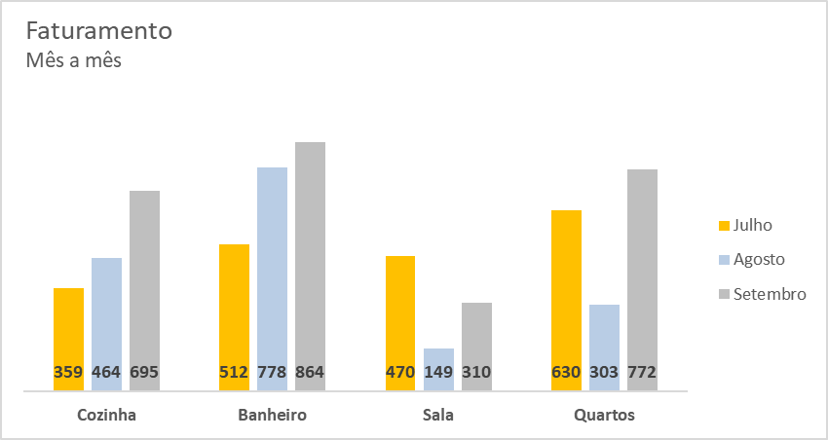
Utilizando a tabela abaixo recrie o gráfico demonstrado

Vendas de mobiliário no 3º trimestre

Item | Julho | Agosto | Setembro
Cozinha | 359 | 464 | 695
Banheiro | 512 | 778 | 864
Sala | 470 | 149 | 310
Quartos | 630 | 303 | 772

Faturamento Mês a mês

Questão_11
Utilize a validação de dados para criar uma lista suspensa (Janeiro a Dezembro) no intervalo de B6:B15
Conforme ilustra a figura.

 | JANEIRO
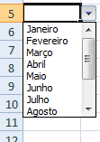
 | JANEIRO
 | FEVEREIRO
 | MARÇO
 | ABRIL
 | MAIO
 | JUNHO
 | JULHO
 | AGOSTO
 | SETEMBRO
 | DEZEMBRO

